Sheet1
6号系统测试数据

验证数量一致

用例1 |  | 单个Topic单个客户端

 | rocket produvcer 数量：1W

 |  | rocket consumer => kafka producer
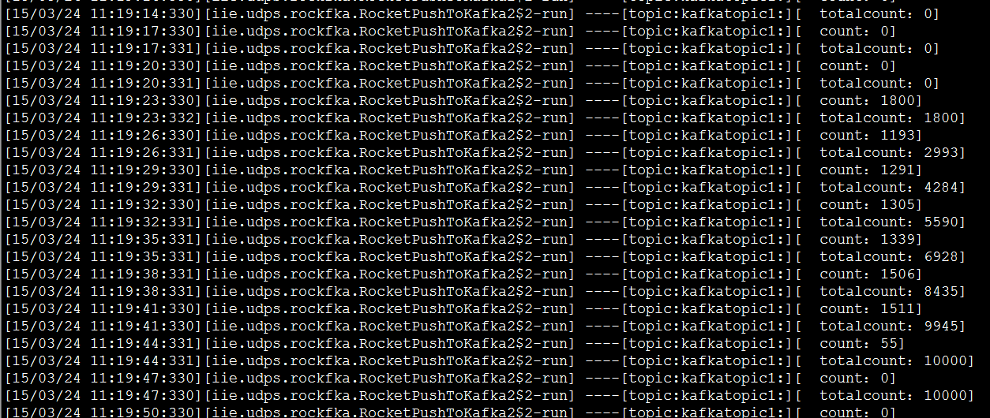

 | kafka consumer 数量：1W

多个Topic单个客户端

 | 每个topic发送数量10000

 | rocket produvcer

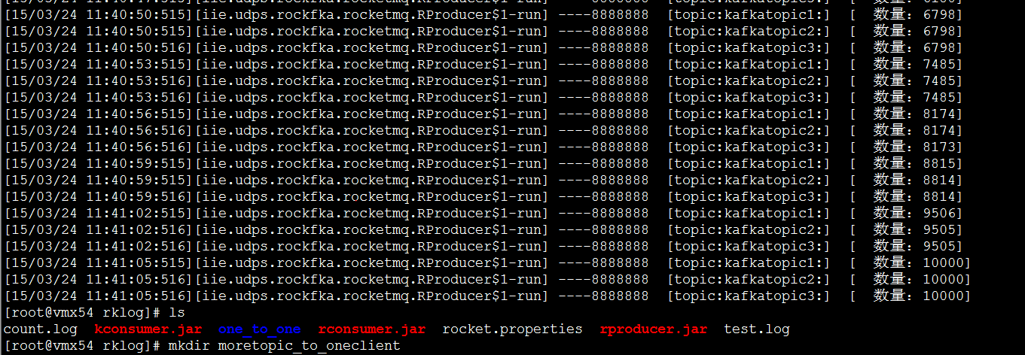

 |  | rocket consumer => kafka producer
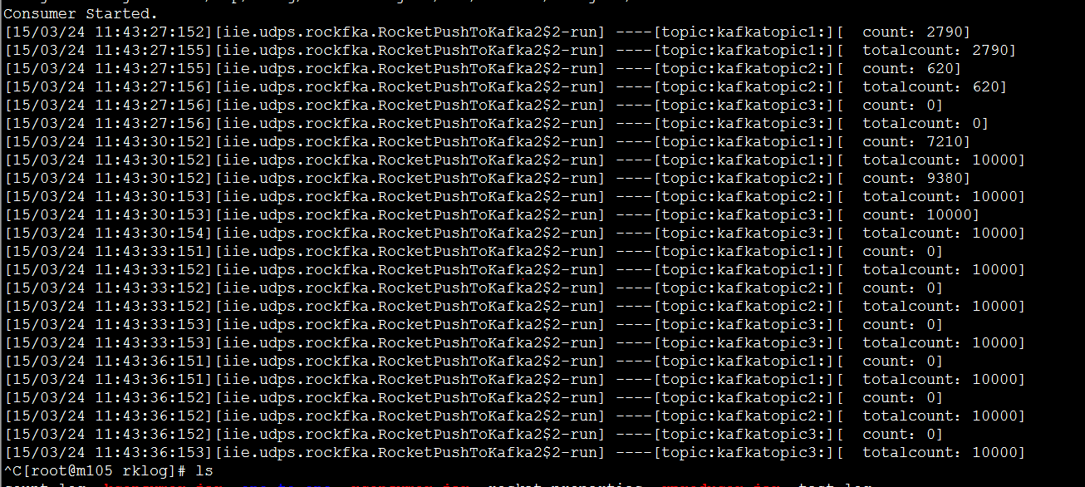

 | kafka consumer

单个Topic多个客户端

 | rocket producer:vmx54
 | rocket & kafka:vmx54 m105
 | kafka consumer:m103,m105

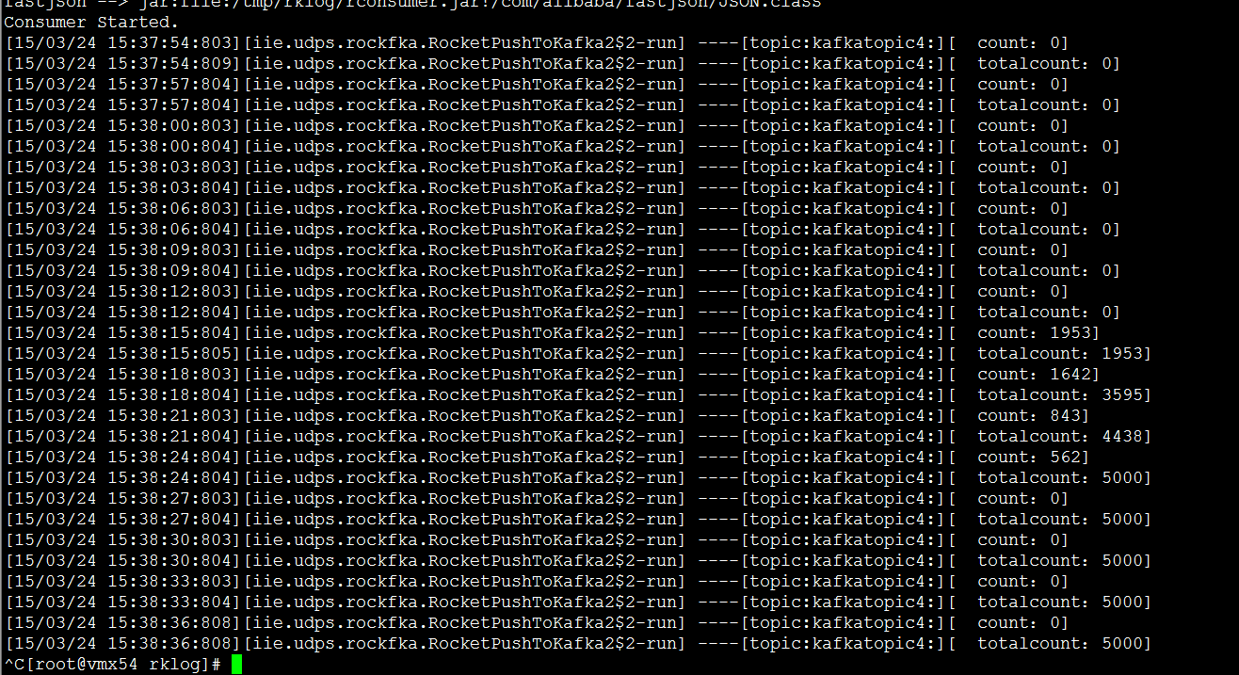

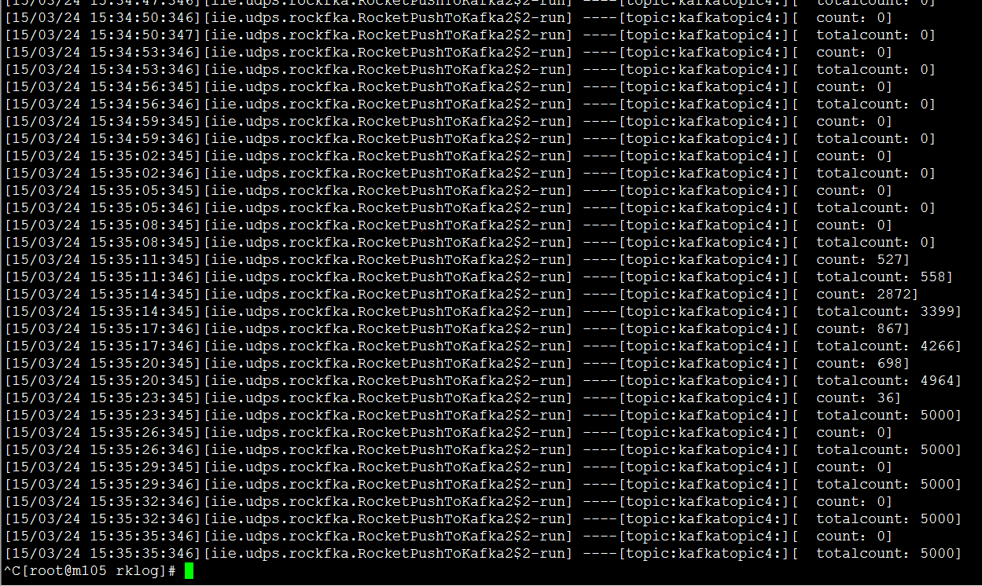

多个Topic多个客户端

 |  | vmx54 | rproducer
 |  | vmx54
 |  | m103 | rconsumer
 |  | m103 | kconsumer
 |  | m105 | rconsumer
 |  | m105 | kconsumer

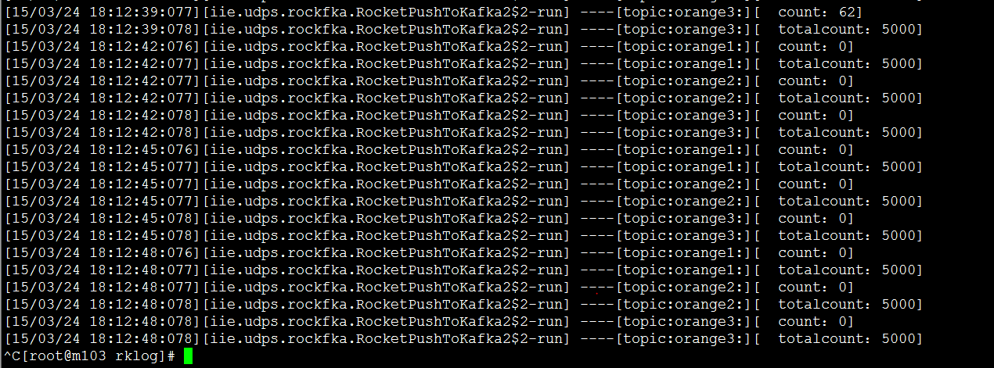

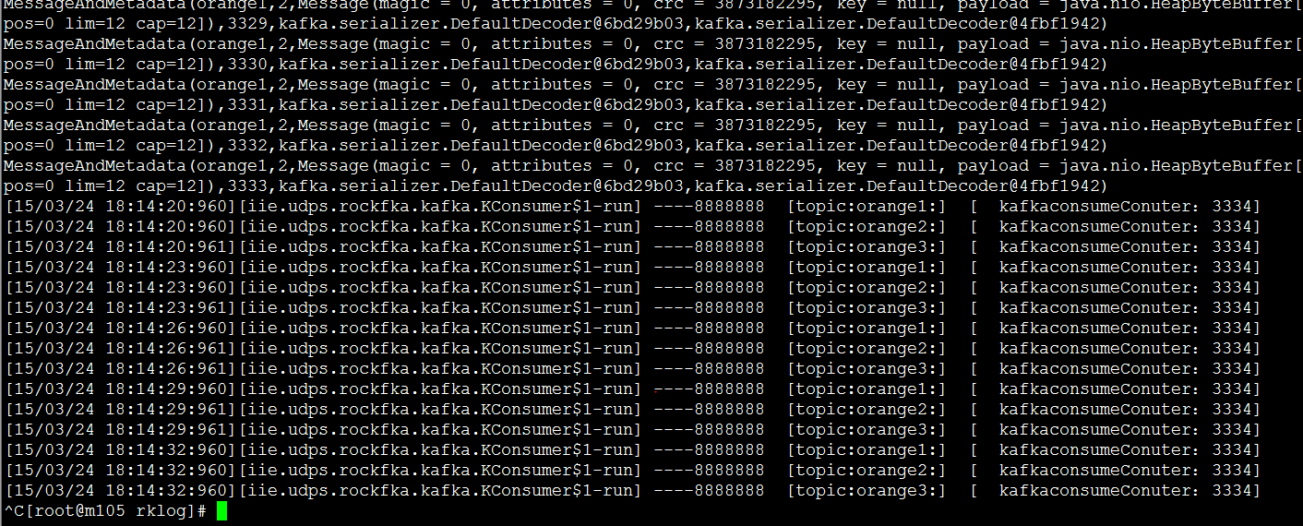

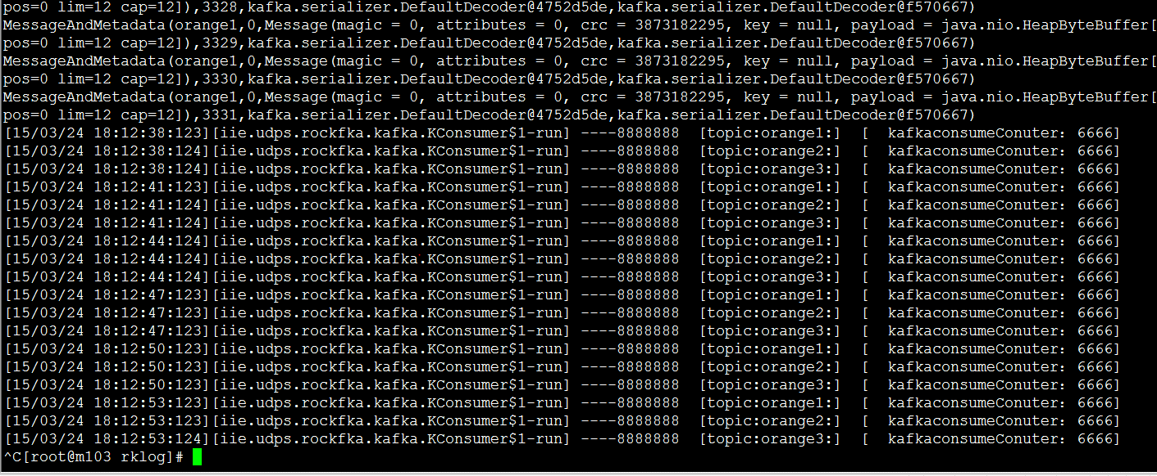

性能测试
4.1.1 只推送到kafka不从kafka消费

 | 单个topic单个主机
 | mes大小：20byte
 | rproducer | 100W | m103
 | rc & kP | 100W | m103

 | 单个topic单个主机发送时间：381s

 | 时间：63s

 | mes大小：2K

 | 102s

 | 多个topic单个主机 |  |  | 备注：无log输出

 | saisitopic1 |  | 100W
 | saisitopic2 |  | 100W
 | 主机： |  | m103
 | 时间： |  | 54s

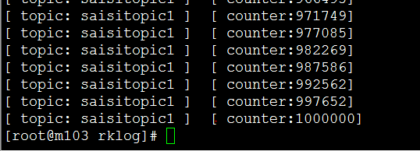

 | 单个topic两个主机 |  |  | 两个主机消费同一个topic，消费效率差别较大， 最后消费时间是按照最大值计算 多次测试两者时间差都很大
 | topic |  | saisitopic1
 | 主机 |  | m103,m105
 | 时间 |  | m103:21sec
 |  |  | m105：75sec
 |  |  | 平均
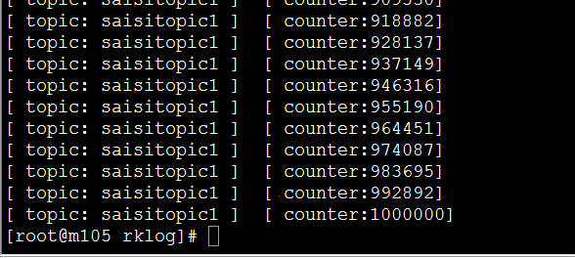

 | m105

 | m103

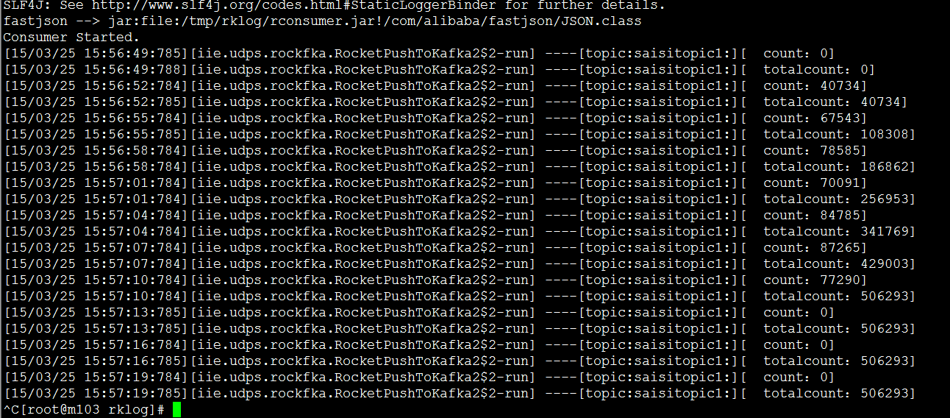

 | 3个topic两个主机

 | topic |  | kafkatopic1
 |  |  | kafkatopic2
 |  |  | kafkatopic3
 | 主机 |  | m103
 |  |  | m105
 | 时间 |  | m103:72sec
 |  |  | m105:114sec

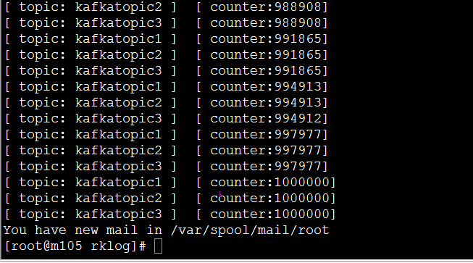

 | m103

 | m105

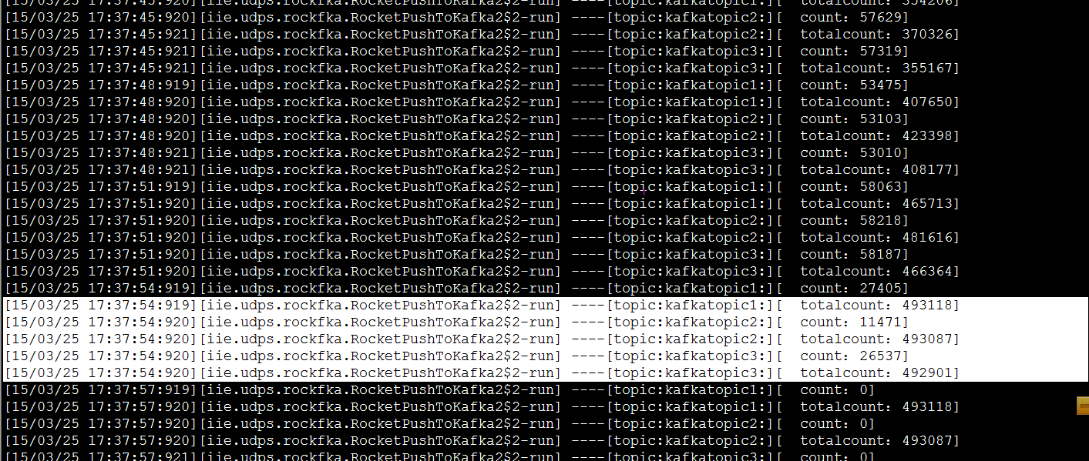

 | 单个topic单个主机
 | mes | 10K
 | 主机 | m103
 | 数量： | 100W
 | 实例1time
 | 实例2time

 | 目标:下图 | 此数据是kafka自身测试数据， 程序效率向此数据看起

 | topic：apple1 messize:2k 数量：10000 thread: 1

 | topic：apple1 messize:2k 数量：1000000 thread: 1

 | kafka consume : topic：apple1 messize:2k 数量：1000000 thread: 1

 | 实例1

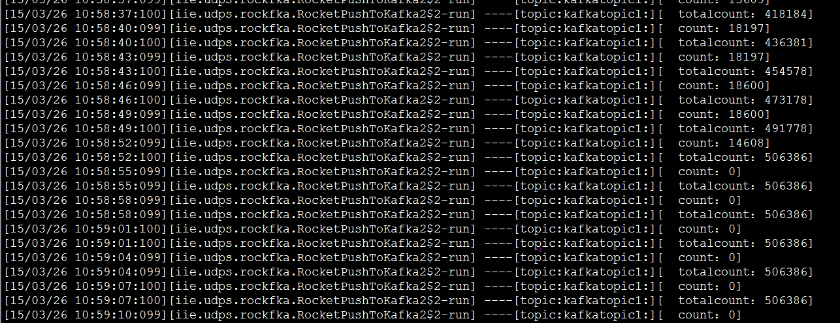

 | 实例2

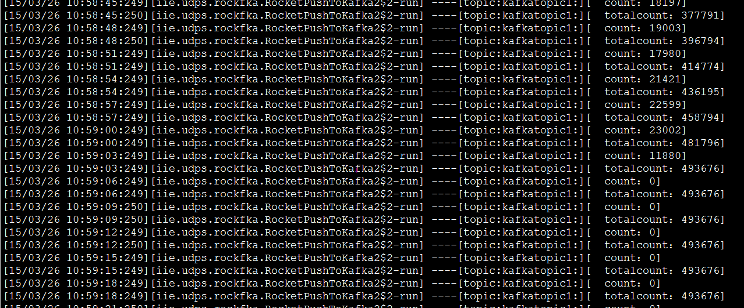

 | topic：apple3 thead: 1 messagesize:2K batch-size:300

 | total.data.sent.in.MB:64 nMsg:100000 nMsg.sec:16666

 | 同一个topic，不同线程发送，测试结果对比

 | m105上测试数据 messize:4K 100W条
 |  |  |  | 性能瓶颈可能是rocketmq的consumer

 | 开始时间：17:16:10 结束时间：17:17:13 总用时：63sec mes数量：100W 3906M 平均每秒：15873 条 62M/s

 | m103上测试数据 messize:4K 100W条

 | 开始时间：17:19:29 结束时间：17:20:29 总用时：60sec mes数量：100W 3906M 平均每秒：16666 条 65M/s

 | m103上测试数据 messize:1K 100W条

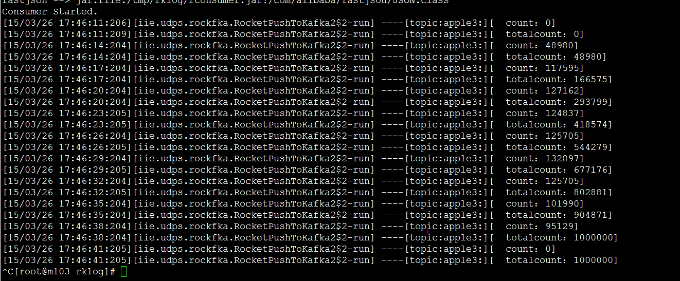

 | 开始时间：17:46:11 结束时间：17:46:38 总用时：27sec mes数量：100W 976M 平均每秒：37037 条 36M/s

 | m105上测试数据 messize:1K 100W条

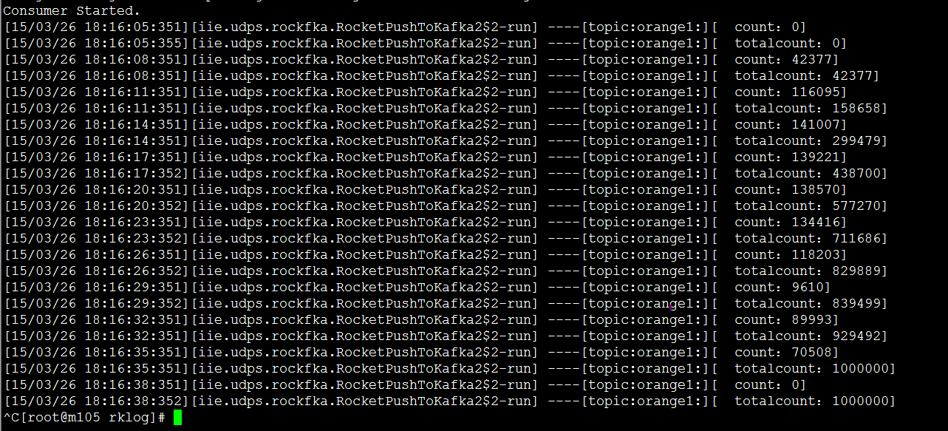

 | 开始时间：18:16:05 结束时间：17:16:35 总用时：30sec mes数量：100W 976M 平均每秒：33333 条 32.5M/s

 | m103上测试数据 messize:4K 两个topic，每个100W 多topic单主机

 | 开始时间：11:32:15 结束时间：11:34:03 总用时：108sec mes数量：200W 7812M 平均每秒：18518 条 72.33M/s

 | m103上测试数据 messize:1K 两个topic，每个100W 多topic单主机

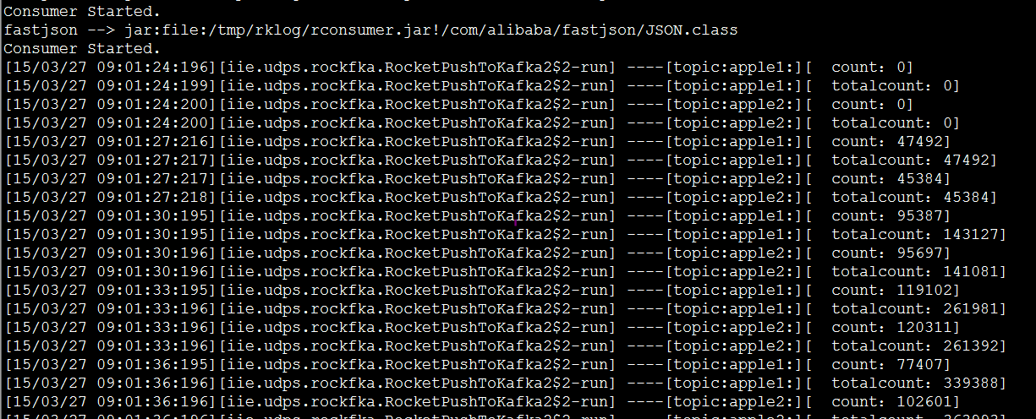

 | 1K 200W
 | 开始时间：09:01:24 结束时间：09:01:54 总用时：30sec mes数量：200W 1953M 平均每秒：66666 条 65M/s 备注：3/27早上此案例测试两次结果一样

 | 多topic多主机（m103,m105） messize:4K 每个100W

 | m103
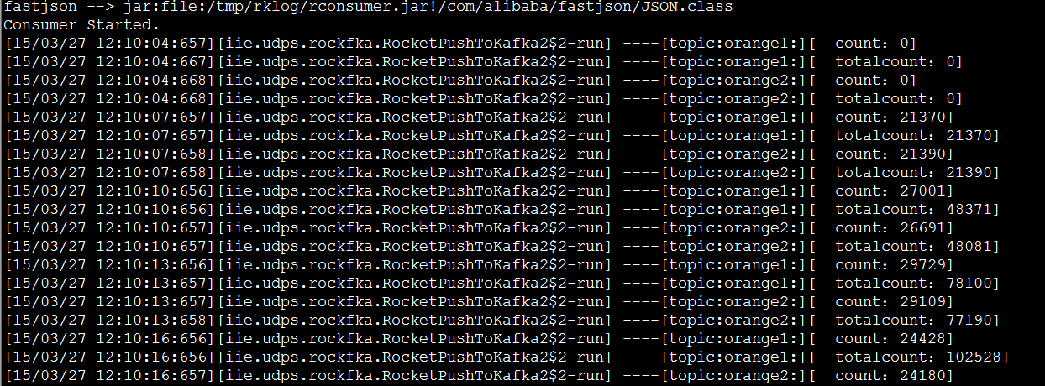

 | m105

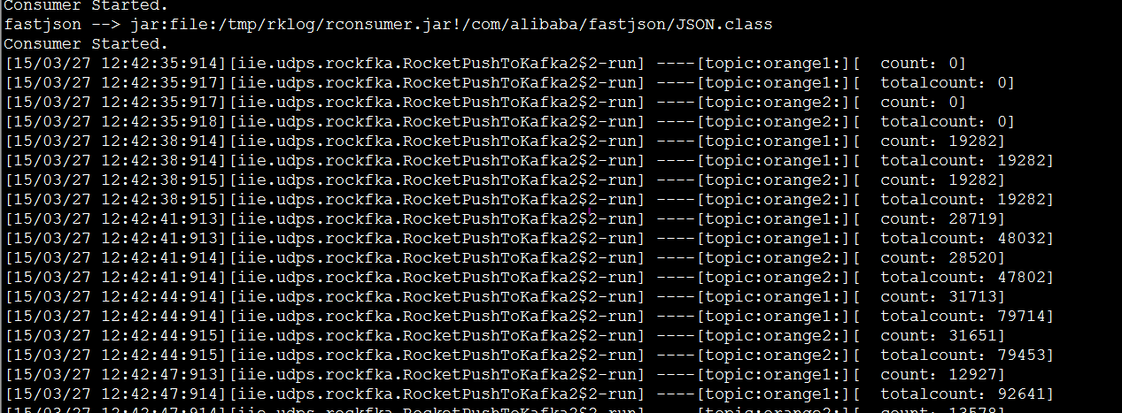

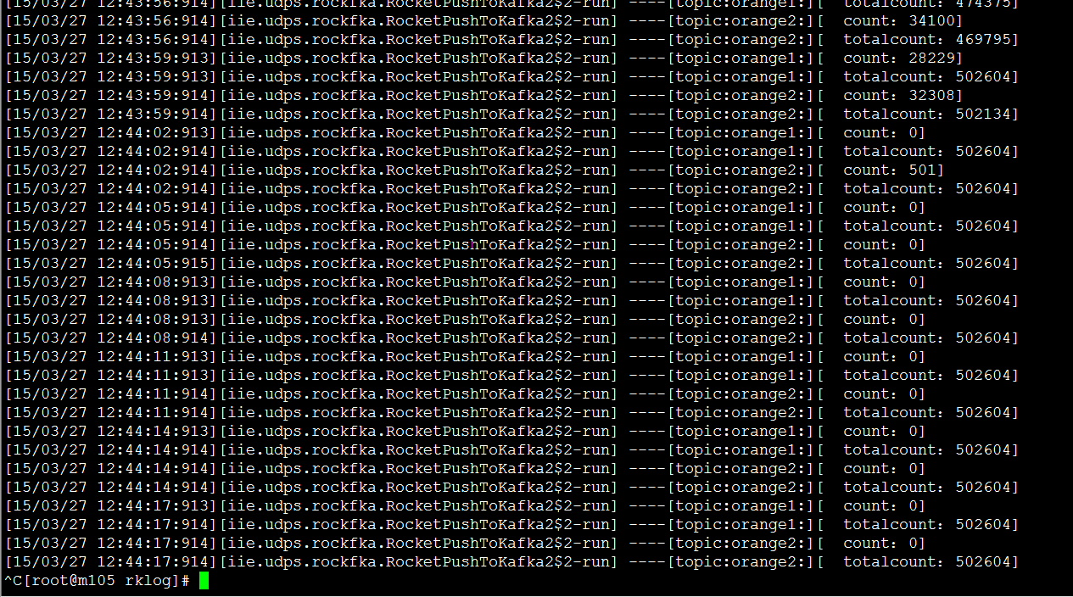

 | M103 开始时间：12:10:04 结束时间：12:10:55 总用时：51sec mes数量：994792 3885M 平均每秒：19505 条 76M/s |  |  | M105 开始时间：12:42:35 结束时间：12:44:02 总用时：87sec mes数量：1005208 3926M 平均每秒：11554 条 45M/s

 | 多topic多主机（m103,m105） messize:1K 每个100W

 | m103测试结果

 | m105测试结果

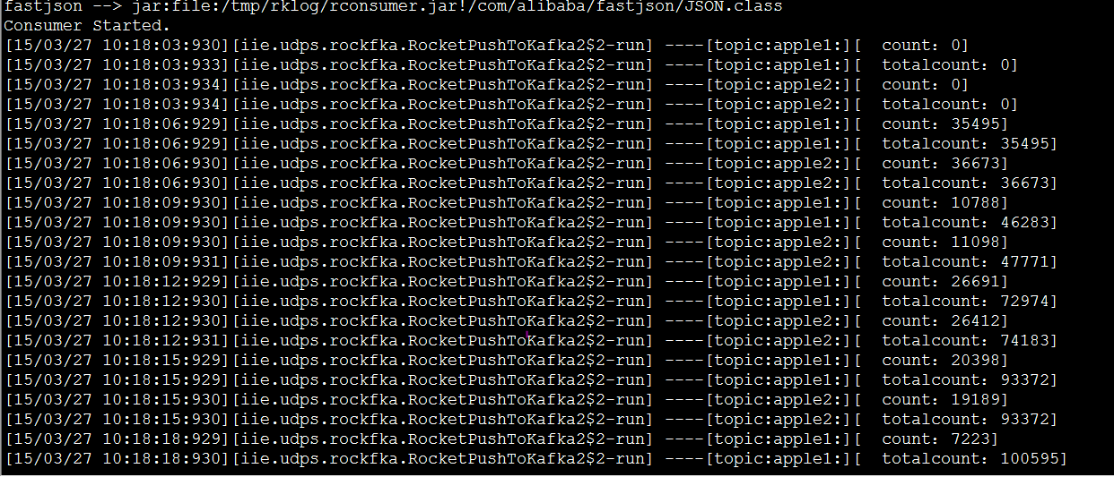

 | M103 开始时间：09:46:37 结束时间：09:47:01 总用时：24sec mes数量：101W 986M 平均每秒：42083 条 41M/s |  |  | M105 开始时间：10:18:03 结束时间：10:19:09 总用时：66sec mes数量：98.9489W 966M 平均每秒：14992 条 14M/s

 | m103上测试数据 messize:1K 100W条

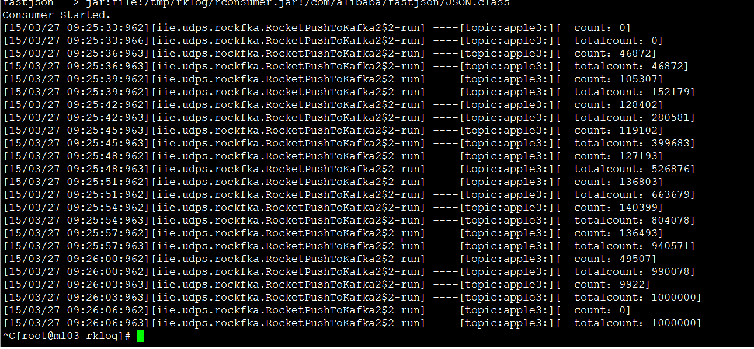

 | 开始时间：09:25:33 结束时间：09:26:03 总用时：27sec mes数量：100W 976M 平均每秒：37037 条 36M/s

 | m103上测试数据 messize:4K topic:parti1 patitions:1 100W

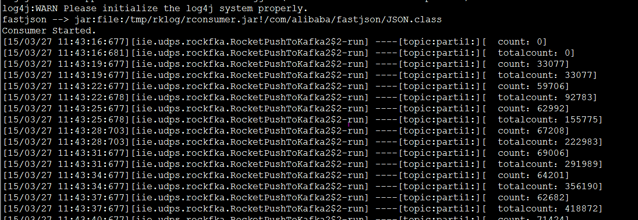

 | 开始时间：11:43:16 结束时间：11:44:04 总用时：48sec mes数量：100W 3906M 平均每秒：20833 条 81M/s

 | m103kafka consumer上测试数据 messize:4K

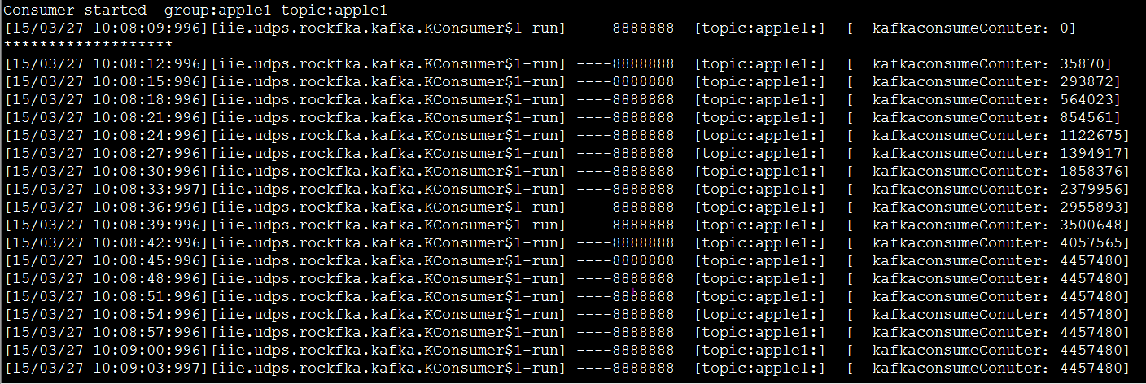

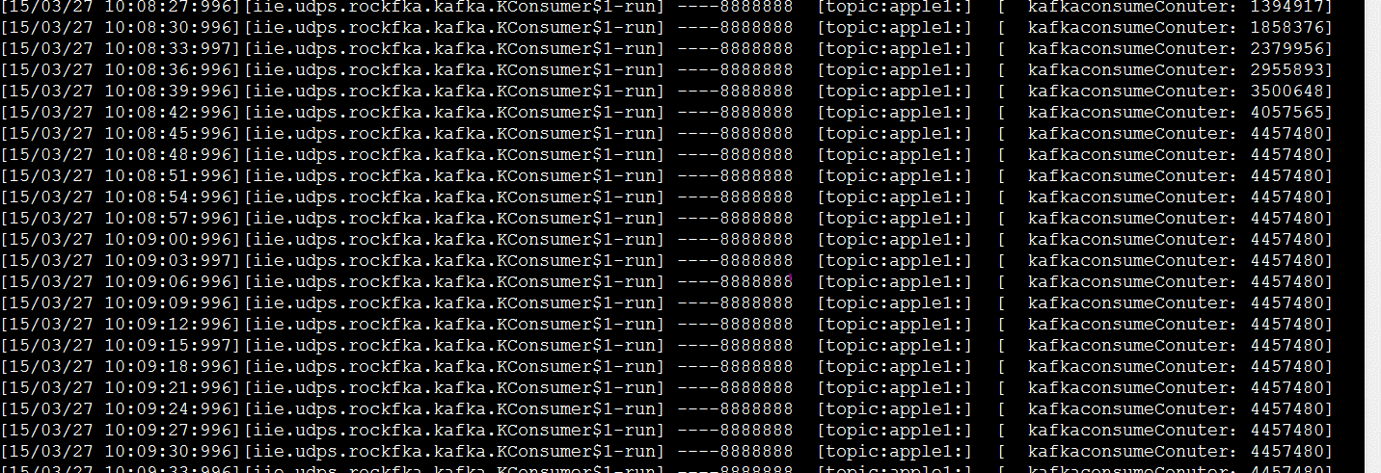

 | m103kafka consumer上测试数据 messize:4K 多topic单主机

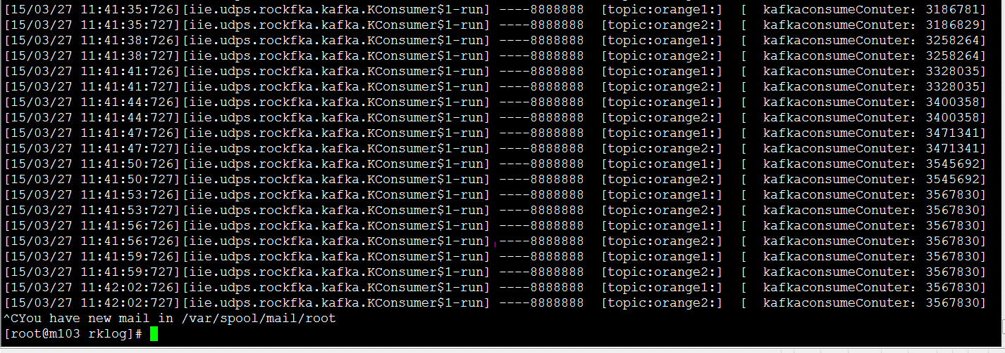

 | 开始时间：11:40:32 结束时间：11:41:53 总用时：81sec mes数量：7135660 27873M 平均每秒：88094 条 344M/s

 | kafka consumer上测试数据 messize:4K 多topic多主机

 | m103

4.1.3 推送到kafka并从kafka消费

单topic单主机

 | 推送

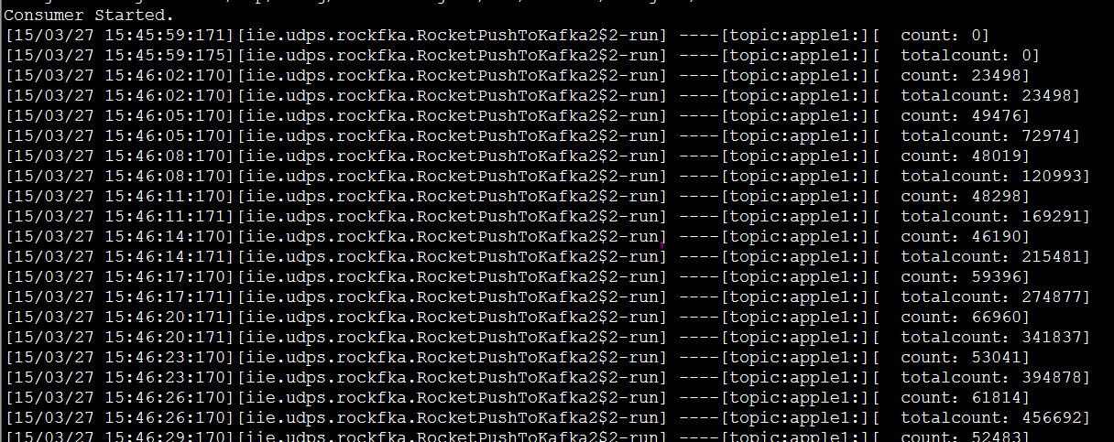

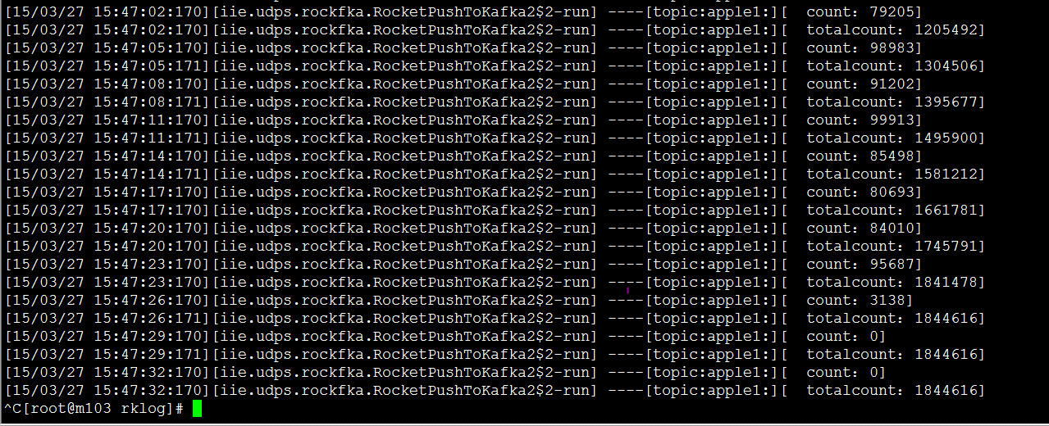

 | 消费端

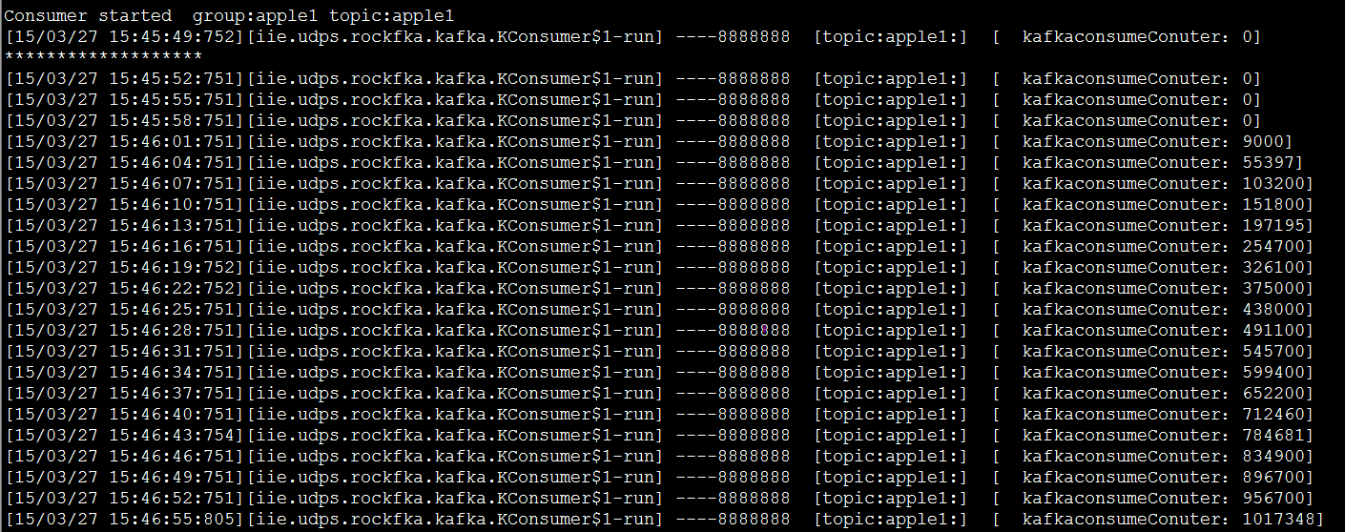

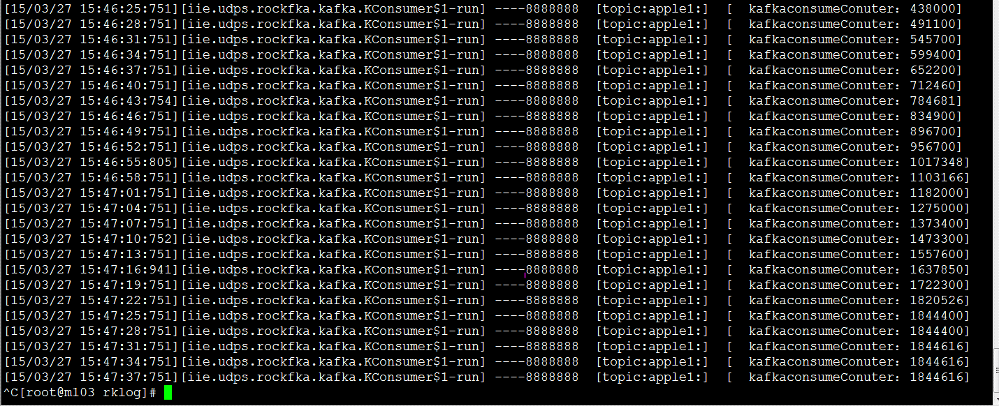

 | 推送端： 开始时间：15:45:59 结束时间：15:47:26 总用时：88sec mes数量：1844616 3602M 平均每秒：20961 条 40M/s |  |  | 消费端： 开始时间：15:45:52 结束时间：15:47:31 总用时：99sec mes数量：1844616 3602M 平均每秒：18632 条 36.38M/s

多topic多主机

 | 推送端 |  | M103

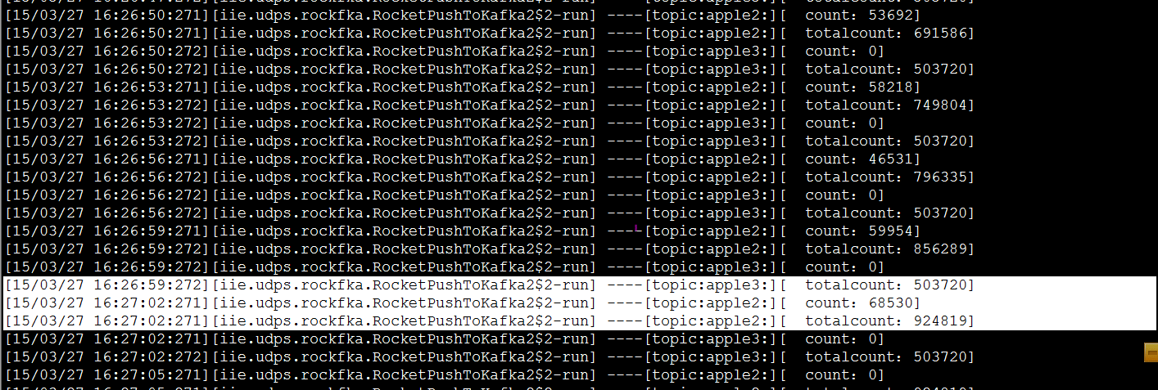

 | 推送端 |  | M105

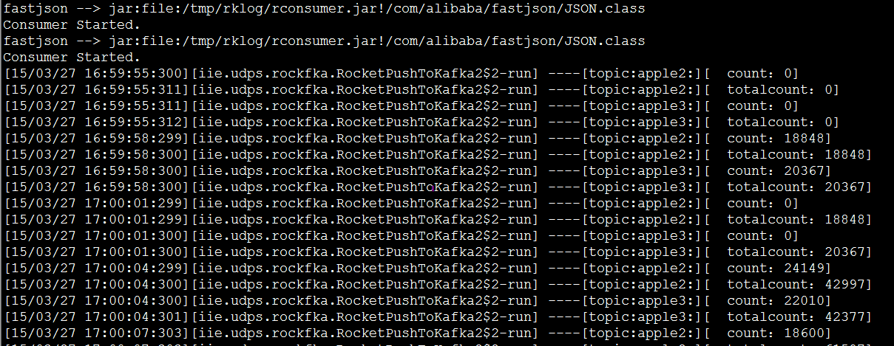

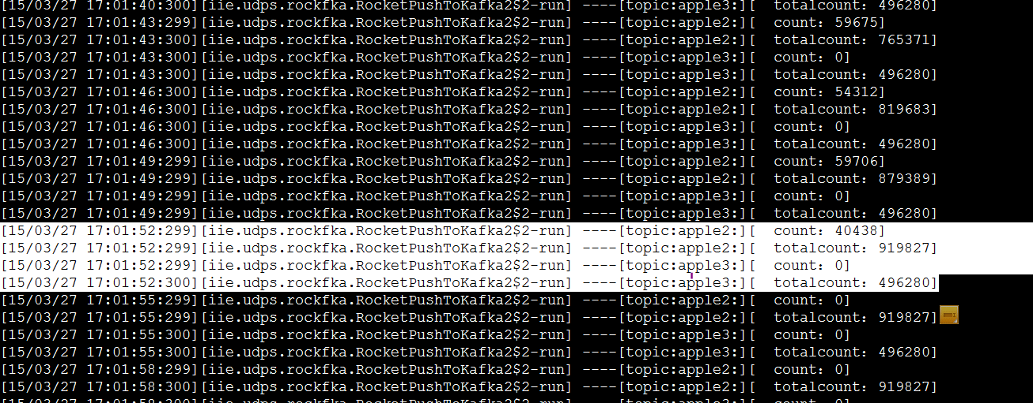

 | 消费端 |  |  | m103

 | 消费端 |  |  | m105

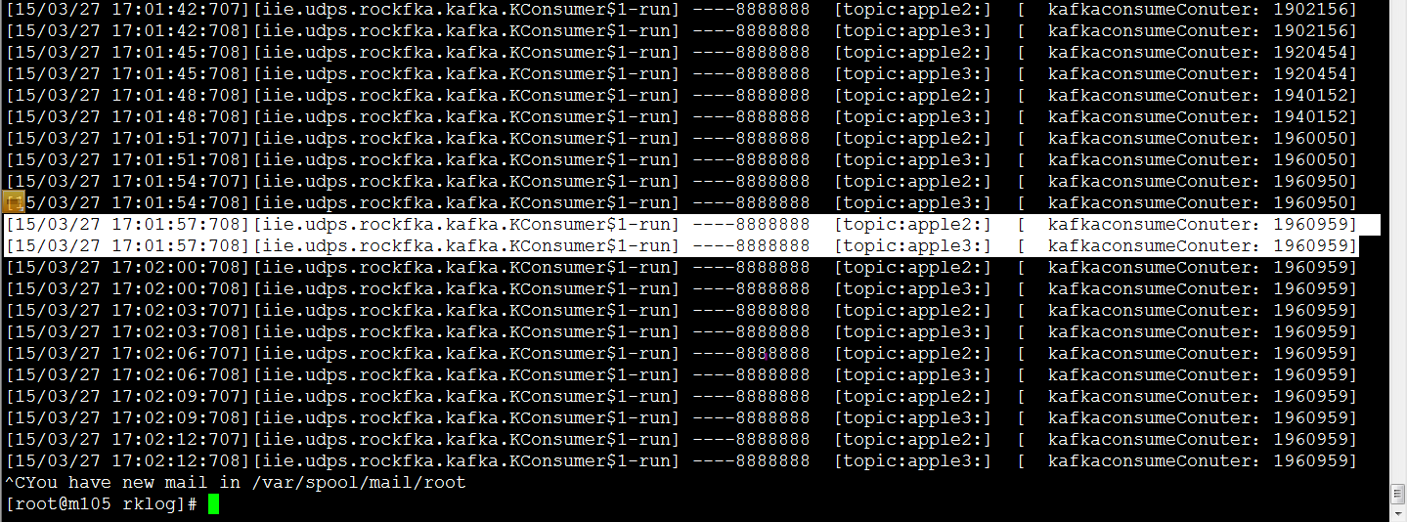

 |  | 主机 | 开始时间 | 结束时间 | topic | 数量 | topic | 数量 | 耗时 | mes/s | M/s
 | 推送端： | m103 | 16:25:23 | 16:26:59 | apple2: | 924819 | apple3: | 503720 | 96s | 14880 | 58
 |  | m105 | 16:59:55 | 17:01:52 | apple2: | 919827 | apple3: | 496280 | 117s | 12103 | 47
 | 消费端 | m103 | 16:25:28 | 16:27:25 | apple2: | 3936983 | apple3: | 3936983 | 117s | 67298 | 262
 |  | m105 | 17:00:00 | 17:01:57 | apple2: | 1960959 | apple3: | 1960959 | 117s | 33520 | 130

